Erklärung
Use Case Nummer | reserviert | reserviert | Beschreibung | reserviert | reserviert
ITCUBE 2212 |  |  | Users that are authorized to analyze SAP System Log (Syslog)
 | COND | S_ADMI_FCD | S_ADMI_FCD | SM21
 |  | Berechtigungsobjekt | Feld des Berechtigungsobjekts | ( 1. Feldwert OR | 2. Feldwert ) AND | ( 3. Feldwert OR | 4. Feldwert ) | Berechtigungsprofil

Use Case Nummer | reserviert | reserviert | Beschreibung | reserviert | reserviert
ITCUBE 4212 |  |  | Users that are authorized to create ABAP programs
 | COND | S_TCODE | TCD | SE*
 |  | S_DEVELOP | OBJTYPE | PROG
 |  | S_DEVELOP | ACTVT | 01 | 02 | 03 | 04
 |  | Berechtigungsobjekt | Feld des Berechtigungsobjekts | ( 1. Feldwert OR | 2. Feldwert ) AND | ( 3. Feldwert OR | 4. Feldwert ) | Berechtigungsprofil

Use Case Nummer | reserviert | reserviert | Beschreibung | reserviert | reserviert
ITCUBE 2211 |  |  | Users with unrestricted access to workbench components
 | OR
 |  | COND | S_DEVELOP | DEVCLASS | "*"
 |  |  | S_DEVELOP | OBJTYPE | "*"
 |  |  | S_DEVELOP | OBJNAME | "*"
 |  |  | S_DEVELOP | P_GROUP | "*"
 |  |  | S_DEVELOP | ACTVT | "*"
 |  | COND | S_DEVELOP | DEVCLASS | *
 |  |  | S_DEVELOP | OBJTYPE | DEBUG | PROG
 |  |  | S_DEVELOP | OBJNAME | *
 |  |  | S_DEVELOP | P_GROUP | *
 |  |  | S_DEVELOP | ACTVT | 01 | 02
 |  |  | Berechtigungsobjekt | Feld des Berechtigungsobjekts | ( 1. Feldwert OR | 2. Feldwert ) AND | ( 3. Feldwert OR | 4. Feldwert ) | Berechtigungsprofil

Use Case Nummer | reserviert | reserviert | Beschreibung | reserviert | reserviert
ITCUBE 2111 |  |  | Users with Profile 'SAP_ALL'
 | COND |  |  |  |  |  |  | SAP_ALL
 |  | Berechtigungsobjekt | Feld des Berechtigungsobjekts | ( 1. Feldwert OR | 2. Feldwert ) AND | ( 3. Feldwert OR | 4. Feldwert ) | Berechtigungsprofil

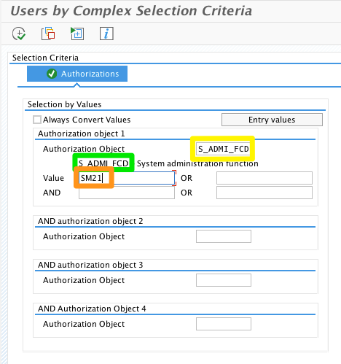
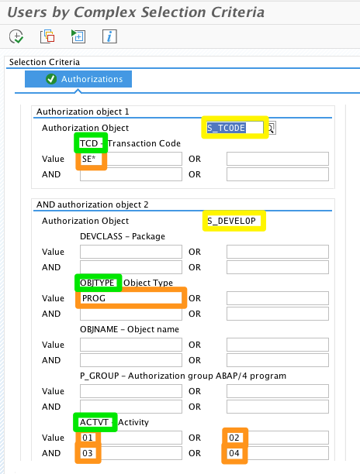
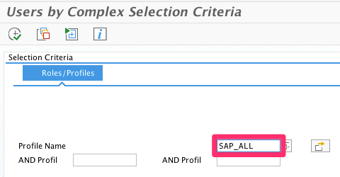
Transaktion SUIM

Erklärungen
 | reserviert | Reservierte Felder können belegt sein, deren Inhalt soll aber nicht verwendet werden.

